Sheet1
独立生計者
私費留学生
※該当する方にチェック
【様式１】
 | 家計状況申立書
 |  |  |  |  |  |  |  |  |  |  |  | 令和4年14月1日現在
 | 受験番号 |  |  |  |  |  | 氏名：

 | 私は独立生計者もしくは私費留学生として、今年度、下記のとおり生活を行うことを申し立てます。
 | 以下の内容に虚偽はありません。虚偽があった場合は免除申請は取り消され、減免額の支払いを求められることを承知
 | しています。

 | ※ご記入前に2ページ目の記入要領を必ずお読みください。
 | ※年額の合計が 「収入(③)≧支出(⑤) 」 となるように記入してください。
 | ※希望のとおり減免されるとは限らないことを理解し、減免されない場合の方策を予め検討した上で申請を行ってください。

 | 収 入 （月 額） |  |  |  |  |  |  | 支 出 （月 額）
 | 項目 |  | 本人 |  | 配偶者 |  |  | 項目 | 本人 |  | 配偶者
 | 定職・パート・アルバイトの給与(TA/RA含む) |  |  | 円 |  | 円 |  | 食費 |  | 円 |  | 円
 | 日本学術振興会特別研究員・ ﾘｰﾃﾞｨﾝｸﾞﾌﾟﾛｸﾞﾗﾑ奨励金等 （2ページ②を参照） |  |  | 円 |  | 円 |  | 住居費 （共益費を含む） （2ページ④を参照） |  | 円 |  | 円
 | 受給が決定している 給付型奨学金 |  |  | 円 |  |  |  | 光熱水費 |  | 円 |  | 円
 | 団体名
 | 家族からの援助 |  |  | 円 |  | 円 |  | 通信費 (携帯電話、インターネット 使用料等) |  | 円 |  | 円
 | その他（ ） |  |  | 円 |  | 円 |  | 交通費 （バス代、電車代、 ガソリン代含む） |  | 円 |  | 円
 | ① 計（月額） |  |  |  |  | 円 |  | 保険料 (健康保険料等) （2ページ⑤を参照） | 1,500 | 円 |  | 円
 | ② 合計（年額） （①×12） |  | 0 |  |  | 円 |  | 日用品・衣服・ 娯楽・教養 （2ページ⑥を参照） |  | 円 |  | 円

 | 預貯金の取り崩し （2ページ③を参照） |  |  | 円 |  | 円 |  | 子の教育費・ 育児等 |  | 円 |  | 円

 | 貸与型奨学金 （決定済/申請中） |  |  | 円 |  | 円
 | 団体名 |  |  |  |  |  |  | その他（ ） |  | 円 |  | 円
 | 受給期間
 | 本人が申請中の 給付型奨学金 |  |  | 円 |  | 円
 | 団体名 |  |  |  |  |  |  | 授業料 （2ページ⑦参照） | 44,650 | 円 |  | 円
 | 本人以外の給付型奨学金 |  |  |  |  | 円
 | ①’ 計（月額） |  |  |  |  | 円 |  | ④ 計 （月額） |  |  |  | 円
 | ③ 合計（年額） （①+①'）×12 |  | 0 |  |  | 円 |  | ⑤ 合計（年額） （④×12） | 0 |  |  | 円

 |  | 【大学認定欄】 こちらには何も書かないでください。
 |  | 収入額 |  | 支出額
 |  | 0 |  | 0 |  |  |  | ←この金額を願書（申請書）に記入してください。

家計状況申立書（様式1）の記入要領
最近6か月の平均収入・支出額をもとに、今後半年間の見込み額を記入してください。渡日前や渡日直後で
日本での生活実績がない場合は、一般の常識的生活を維持することを前提として、見込み額を記入してください。

【収入について】
① 「定職・パート・アルバイト」
・定職・パート・アルバイトの収入がある場合は、直近3か月分の給与明細をもとに給与月額の平均値を計算し、給与欄に記入してください。（※直近3か月分の給与明細のコピーを併せて提出してください。） ・就労する予定がある場合（アルバイトを含む）は、給与月額の予定額を給与欄に記入してください。（証明書類は不要です。） ・留学生で、申請者本人もしくは日本在住の配偶者に年額104万円以上の給与収入（奨学金を除く）がある場合は、独立生計者として申請してください。

② 「日本学術振興会特別研究員・リーディングプログラム奨励金等」 日本学術振興会特別研究員、リーディングプログラム、先導的人材育成フェローシップ、卓越大学院プログラム（教育研究支援）のいずれかに採用されている留学生は、独立生計者として申請してください。

③ 「預貯金の取り崩し」 生活費として預貯金を取り崩している場合は、その月額を「預貯金の取り崩し」欄に記入してください。

【支出について】
④ 「住居費」 ルームシェアをしている場合は「ルームシェアの申立書（様式7）」に記載の月額の家賃負担額を記入してください。

⑤ 「保険料」 留学生本人のみの場合は1,500円と記入し、留学生本人又は配偶者が養育する家族で日本に住んでいる者がいる場合は以下の金額を記入してください。 日本在住の家族数（学生本人を含む） 2名；2,200円 3名：2,900円 4名：3,600円 5名以上：1名につき700円
⑥ 「日用品・衣服・娯楽・教養」 日用品には食費以外の生活必需品(トイレットペーパーや洗剤等)の費用を含みますので、必ず記入してください。
⑦「授業料」 授業料を全額支払った場合の支出を申告いただくため、授業料（月額）は44,650円（授業料の合計金額を12で割った金額）としてください。 （法務学府、長期履修の方は金額が異なりますので、適宜修正してください。）

⑧ 申請時点で日本での居住先が決定していない場合は、「住居費」「光熱水費」「交通費」を全て“未定”と入力してください。

申請システムへの収入・支出の入力方法（留学生）
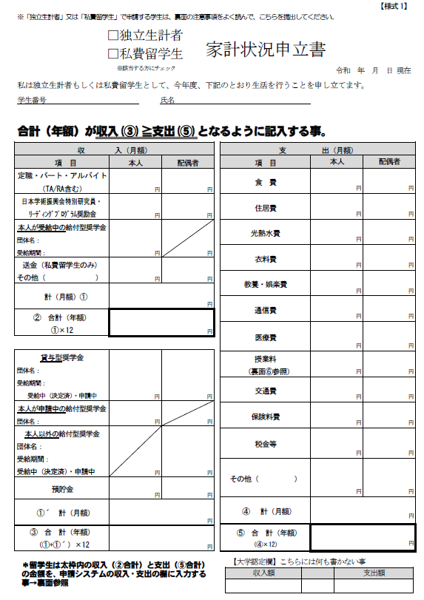

留学生は、太枠内の収入（②合計）と支出（⑤合計）の金額を、申請システム(留学生用P3)の収入・支出の欄に入力してください。

